TEST thủ công
TEST THỦ CÔNG
Test case | Test chức năng | Tiền điều kiện | Các bước thực hiện | Kết quả mong đợi | Kết quả thực tế | Kết quả test | Hình ảnh minh chứng

TC1 | Đăng kí tài khoản | Truy cập vào link của trang web WordPress: https://wordpress.com/start/user?ref=marketing_bar | b1: Nhập vào ô "Your email address": denmapkhung b2: Nhập vào ô "Username": "" b3: Nhập vào ô "Choose a password" : "" b4: Click vào button "Đăng ký tài khoản" | Hãy nhập đúng thông tin email Hãy nhập Username Hãy nhập mật khẩu | Nhập một email địa chỉ có thể sử dụng được. Chọn tài khoản tên mà bạn thích. Hãy nhập mật khẩu. | Pass
TC2 | Đăng kí tài khoản | Truy cập vào link của trang web WordPress: https://wordpress.com/start/user?ref=marketing_bar | b1: Nhập vào ô "Your email address": denmapkhung@gmail.com b2: Nhập vào ô "Username": 2051052105phuong (Đã đăng ký) b3: Nhập vào ô: "Choose a password": "123123123" b4: Click vào button "Đăng ký tài khoản" | Username đã tồn tại | Nhập một email địa chỉ có thể sử dụng được. | Pass
TC3 | Đăng kí tài khoản | Truy cập vào link của trang web WordPress: https://wordpress.com/start/user?ref=marketing_bar | b1: Nhập vào ô "Your email address": denmapkhung@gmail.com b2: Nhập vào ô "Username": "phuongprovip@123#" b3: Nhập vào ô: "Choose a password": "123123123" b4: Click vào button "Đăng ký tài khoản" | Username không được phép có ký tự đặc biệt. | Hệ thống đăng nhập tự động xóa ký tự đặc biệt. Cụ thể là khi nhập phuongprovip@123 thì khi bấm button "tạo tài khoản" thì sẽ tự động xóa ký tự đặc biệt | Pass
TC4 | Đăng kí tài khoản | Truy cập vào link của trang web WordPress: https://wordpress.com/start/user?ref=marketing_bar | b1: Nhập vào ô "Your email address": denmapkhung@gmail.com b2: Nhập vào ô "Username": "phuongprovip 123" b3: Nhập vào ô: "Choose a password": "123123123" b4: Click vào button "Đăng ký tài khoản" | Username không được phép có ký tự đặc biệt. | Hệ thống đăng nhập tự động xóa ký tự đặc biệt. Cụ thể là khi nhập phuongprovip@123 thì khi bấm button "tạo tài khoản" thì sẽ tự động xóa ký tự đặc biệt | Pass
TC5 | Đăng kí tài khoản | Truy cập vào link của trang web WordPress: https://wordpress.com/start/user?ref=marketing_bar | b1: Nhập vào ô "Your email address": denmapkhung@gmail.com b2: Nhập vào ô "Username": "123123123123" b3: Nhập vào ô: "Choose a password": "123123123" b4: Click vào button "Đăng ký tài khoản" | Username phải có ít nhấp một chữ cái | Thêm chữ cái, ít nhất một chữ cái nữa. | Pass
TC6 | Đăng kí tài khoản | Truy cập vào link của trang web WordPress: https://wordpress.com/start/user?ref=marketing_bar | b1: Nhập vào ô "Your email address": denmapkhung@gmail.com b2: Nhập vào ô "Username": 2051052105nmp ( Chưa đăng ký ) b3: Nhập vào ô: "Choose a password": "123123123" b4: Click vào button "Đăng ký tài khoản" | Mật khẩu khá dễ đoán, mời bạn nhập lại mật khẩu khó đoán hơn | Nhập một email địa chỉ có thể sử dụng được. | Pass
TC7 | Đăng kí tài khoản | Truy cập vào link của trang web WordPress: https://wordpress.com/start/user?ref=marketing_bar | b1: Nhập vào ô "Your email address": denmapkhung@gmail.com b2: Nhập vào ô "Username": "2051052105nmp" b3: Nhập vào ô: "Choose a password": "123123 123123" b4: Click vào button "Đăng ký tài khoản" | Mật khẩu nên có ít nhất 1 ký tự đặc biệt. | Đăng ký thành công | Pass
TC8 | Đăng kí tài khoản | Truy cập vào link của trang web WordPress: https://wordpress.com/start/user?ref=marketing_bar | b1: Nhập vào ô "Your email address": denmapkhung@gmail.com b2: Nhập vào ô "Username": "2051052105nmp" b3: Nhập vào ô: "Choose a password": "123123@@123123" b4: Click vào button "Đăng ký tài khoản" | Mật khẩu nên có ít nhất 1 ký tự đặc biệt. | Đăng ký thành công | Pass
TC9 | Đăng kí tài khoản | Truy cập vào link của trang web WordPress: https://wordpress.com/start/user?ref=marketing_bar | b1: Nhập vào ô "Your email address": denmapkhung@gmail.com b2: Nhập vào ô "Username": "2051052105nmp" b3: Nhập vào ô: "Choose a password": "nguyenmanhphuong" b4: Click vào button "Đăng ký tài khoản" | Đăng ký thành công | Đăng ký thành công | Pass
TC10 | Đăng kí tài khoản | Truy cập vào link của trang web WordPress: https://wordpress.com/start/user?ref=marketing_bar | b1: Nhập vào ô "Your email address": denmapkhung@gmail.com b2: Nhập vào ô "Username": "denmapkhung123" b3: Nhập vào ô: "Choose a password": "Nguyenmanhphuong" b4: Click vào button "Đăng ký tài khoản" | Đăng ký thành công | Đăng ký thành công | Pass

Test case | Test chức năng | Tiền điều kiện | Các bước thực hiện | Kết quả mong đợi | Kết quả thực tế | Kết quả test | Hình ảnh minh chứng

TC1 | Đăng nhập | https://wordpress.com/log-in/ | b1: Nhập sai tên đăng nhập: "2051052105nmp123123" b2: Click button "Continue" | Tại khoản không tồn tại | Người dùng không tồn tại. Bạn có muốn tạo một tài khoản mới? | Pass | 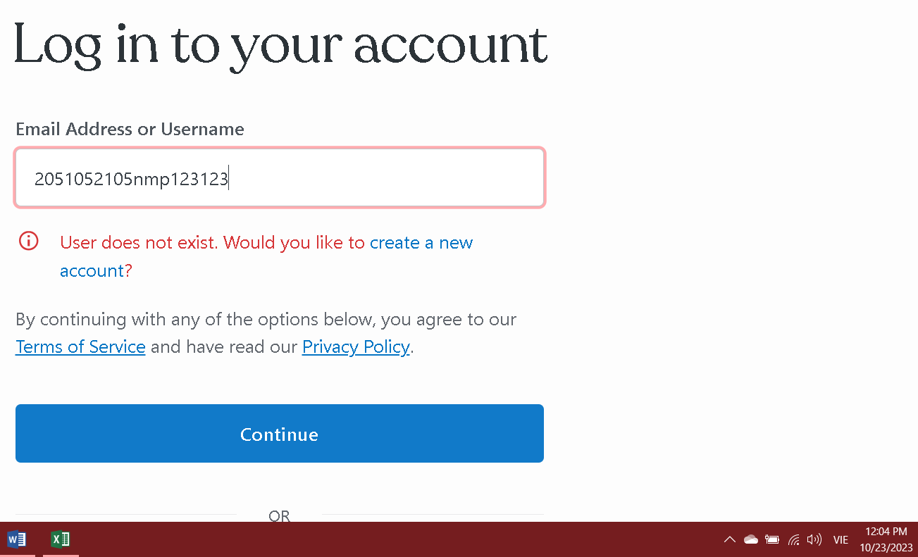
TC2 | Đăng nhập | https://wordpress.com/log-in/ | b1: Nhập tên đăng nhập: "denmapkhung123" b2: Click button "Continue" | Chuyển sang trang tiếp theo để nhập mật khẩu | Chuyển sang trang tiếp theo để nhập mật khẩu | Pass | 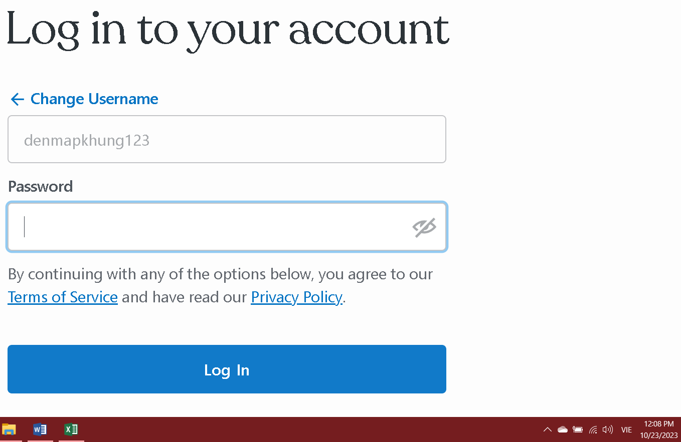
TC3 | Đăng nhập | https://wordpress.com/log-in/ | b1: Nhập tên đăng nhập: "denmapkhung123" b2: Click button "Continue" b3: Nhập sai mật khẩu "123nguyenmanhphuong" | Mật khẩu không hợp lệ | Rất tiếc, đó không phải là mật khẩu đúng. Vui lòng thử lại! | 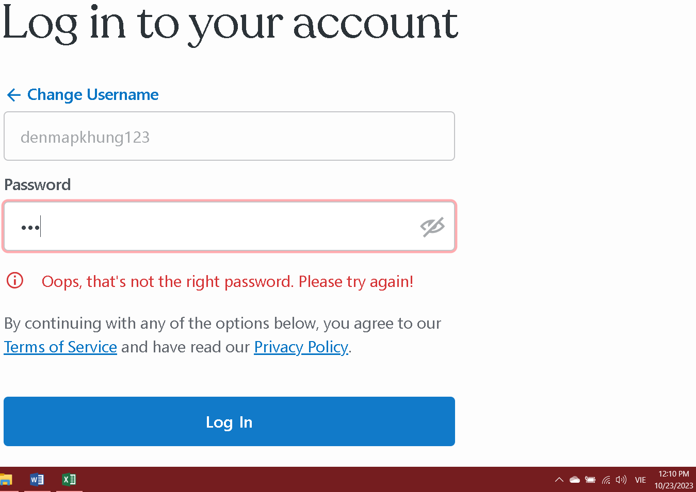 Pass
TC4 | Đăng nhập | https://wordpress.com/log-in/ | b1: Nhập tên đăng nhập: "2051052105nmp" b2: Click button "Continue" b3: Nhập mật khẩu: "Nguyenmanhphuong" | Đăng nhập thành công | Đăng nhập thành công | Pass | 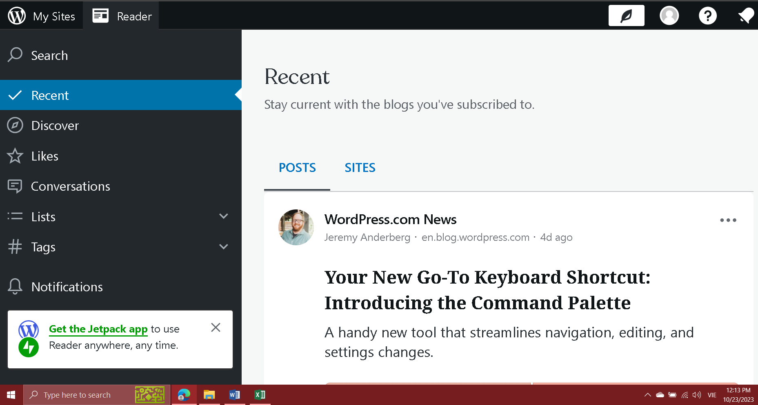

Test case | Test chức năng | Tiền điều kiện | Các bước thực hiện | Kết quả mong đợi | Kết quả thực tế | Kết quả test

TC1 | Đăng nhập bằng email | https://accounts.google.com/v3/signin/identifier?opparams=%253Fenable_granular_consent%253Dtrue&dsh=S621354160%3A1694774914969304&access_type=offline&client_id=108380595987-j91sm1alavcdgd81i2655kp8q1lbtvrc.apps.googleusercontent.com&gsiwebsdk=3&include_granted_scopes=true&o2v=2&prompt=consent&redirect_uri=storagerelay%3A%2F%2Fhttps%2Fwordpress.com%3Fid%3Dauth577179&response_type=code&scope=openid+profile+email&service=lso&flowName=GeneralOAuthFlow&continue=https%3A%2F%2Faccounts.google.com%2Fsignin%2Foauth%2Fconsent%3Fauthuser%3Dunknown%26part%3DAJi8hAOE1GkjIvI2ljv12Bdw6R5olDVm0pl-Pe8BBMT1T62JAYox-QnvCRmO_gy3dTTB4XMuA8GV84zOj2CP6Xnr6SF1eNG3bfUmu2Nd06bsOptGY8MltoVwmORIEwI_X4U264ng18c0fDM0fD9FP3yyfB93wJ2n8DhHqGOefLSyL6vXJ1ge6Q1wMB_pvMyvLwYsIKBp8TgnGelc-JzZGvohRP6AQI2IFYc1tP4H4drxwglByVOznyKqq5EuylXzNteg2v7TLt0ocFbJmvs8TIkBOSfdwPmjYaf8GNzrLRbq98gRv5Tf1nU6xVP85k__qxmL39mJEpWv1rQvP9NMSPqCQhlSAY-CDsVWkUDcpzhHtn02xxWcKs2RmCSrps3GfJQLm_j5Qn8G_kAY5FChJHqKTBptSYqwT4v7UaClH86YXJ6OjTn_svc4aKhjZgfPMgXJPYAUdacRM7HL_-vRxNKnmOxMJyr2ZA%26as%3DS621354160%253A1694774914969304%26client_id%3D108380595987-j91sm1alavcdgd81i2655kp8q1lbtvrc.apps.googleusercontent.com%23&app_domain=https%3A%2F%2Fwordpress.com&rart=ANgoxcfsl9OLyMGmduY3-3iyupzAF8nYIeTWUKg8vdR7QOvGHrAFYV3Jx2Z5N0yj-IutzPtDaSKqEy2oq87tO6ltPx3IXNm7Dg | b1: Nhập sai tên đăng nhập: "denmapkhung1111@gmail.com" b2: Click button "Continue" | Tại khoản không tồn tại | Không thể tìm thấy tài khoản google của bạn. Hãy sử dụng địa chỉ Email của bạn để thay thế. | Pass
TC2 | Đăng nhập bằng email | https://accounts.google.com/v3/signin/identifier?opparams=%253Fenable_granular_consent%253Dtrue&dsh=S621354160%3A1694774914969304&access_type=offline&client_id=108380595987-j91sm1alavcdgd81i2655kp8q1lbtvrc.apps.googleusercontent.com&gsiwebsdk=3&include_granted_scopes=true&o2v=2&prompt=consent&redirect_uri=storagerelay%3A%2F%2Fhttps%2Fwordpress.com%3Fid%3Dauth577179&response_type=code&scope=openid+profile+email&service=lso&flowName=GeneralOAuthFlow&continue=https%3A%2F%2Faccounts.google.com%2Fsignin%2Foauth%2Fconsent%3Fauthuser%3Dunknown%26part%3DAJi8hAOE1GkjIvI2ljv12Bdw6R5olDVm0pl-Pe8BBMT1T62JAYox-QnvCRmO_gy3dTTB4XMuA8GV84zOj2CP6Xnr6SF1eNG3bfUmu2Nd06bsOptGY8MltoVwmORIEwI_X4U264ng18c0fDM0fD9FP3yyfB93wJ2n8DhHqGOefLSyL6vXJ1ge6Q1wMB_pvMyvLwYsIKBp8TgnGelc-JzZGvohRP6AQI2IFYc1tP4H4drxwglByVOznyKqq5EuylXzNteg2v7TLt0ocFbJmvs8TIkBOSfdwPmjYaf8GNzrLRbq98gRv5Tf1nU6xVP85k__qxmL39mJEpWv1rQvP9NMSPqCQhlSAY-CDsVWkUDcpzhHtn02xxWcKs2RmCSrps3GfJQLm_j5Qn8G_kAY5FChJHqKTBptSYqwT4v7UaClH86YXJ6OjTn_svc4aKhjZgfPMgXJPYAUdacRM7HL_-vRxNKnmOxMJyr2ZA%26as%3DS621354160%253A1694774914969304%26client_id%3D108380595987-j91sm1alavcdgd81i2655kp8q1lbtvrc.apps.googleusercontent.com%23&app_domain=https%3A%2F%2Fwordpress.com&rart=ANgoxcfsl9OLyMGmduY3-3iyupzAF8nYIeTWUKg8vdR7QOvGHrAFYV3Jx2Z5N0yj-IutzPtDaSKqEy2oq87tO6ltPx3IXNm7Dg | b1: Nhập tên đăng nhập: "denmapkhung@gmail.com" b2: Click button "Continue" | Chuyển sang trang tiếp theo để nhập mật khẩu | Chuyển sang trang tiếp theo để nhập mật khẩu | Pass
TC3 | Đăng nhập bằng email | https://accounts.google.com/v3/signin/identifier?opparams=%253Fenable_granular_consent%253Dtrue&dsh=S621354160%3A1694774914969304&access_type=offline&client_id=108380595987-j91sm1alavcdgd81i2655kp8q1lbtvrc.apps.googleusercontent.com&gsiwebsdk=3&include_granted_scopes=true&o2v=2&prompt=consent&redirect_uri=storagerelay%3A%2F%2Fhttps%2Fwordpress.com%3Fid%3Dauth577179&response_type=code&scope=openid+profile+email&service=lso&flowName=GeneralOAuthFlow&continue=https%3A%2F%2Faccounts.google.com%2Fsignin%2Foauth%2Fconsent%3Fauthuser%3Dunknown%26part%3DAJi8hAOE1GkjIvI2ljv12Bdw6R5olDVm0pl-Pe8BBMT1T62JAYox-QnvCRmO_gy3dTTB4XMuA8GV84zOj2CP6Xnr6SF1eNG3bfUmu2Nd06bsOptGY8MltoVwmORIEwI_X4U264ng18c0fDM0fD9FP3yyfB93wJ2n8DhHqGOefLSyL6vXJ1ge6Q1wMB_pvMyvLwYsIKBp8TgnGelc-JzZGvohRP6AQI2IFYc1tP4H4drxwglByVOznyKqq5EuylXzNteg2v7TLt0ocFbJmvs8TIkBOSfdwPmjYaf8GNzrLRbq98gRv5Tf1nU6xVP85k__qxmL39mJEpWv1rQvP9NMSPqCQhlSAY-CDsVWkUDcpzhHtn02xxWcKs2RmCSrps3GfJQLm_j5Qn8G_kAY5FChJHqKTBptSYqwT4v7UaClH86YXJ6OjTn_svc4aKhjZgfPMgXJPYAUdacRM7HL_-vRxNKnmOxMJyr2ZA%26as%3DS621354160%253A1694774914969304%26client_id%3D108380595987-j91sm1alavcdgd81i2655kp8q1lbtvrc.apps.googleusercontent.com%23&app_domain=https%3A%2F%2Fwordpress.com&rart=ANgoxcfsl9OLyMGmduY3-3iyupzAF8nYIeTWUKg8vdR7QOvGHrAFYV3Jx2Z5N0yj-IutzPtDaSKqEy2oq87tO6ltPx3IXNm7Dg | b1: Nhập tên đăng nhập: "2051052105nmp" b2: Click button "Continue" b3: Nhập sai mật khẩu | Mật khẩu không hợp lệ | Mật khẩu không chính xác. Hãy thử lại hoặc nhấp vào "Bạn quên mật khẩu" để đặt lại mật khẩu. | Pass
TC4 | Đăng nhập bằng email | https://accounts.google.com/v3/signin/identifier?opparams=%253Fenable_granular_consent%253Dtrue&dsh=S621354160%3A1694774914969304&access_type=offline&client_id=108380595987-j91sm1alavcdgd81i2655kp8q1lbtvrc.apps.googleusercontent.com&gsiwebsdk=3&include_granted_scopes=true&o2v=2&prompt=consent&redirect_uri=storagerelay%3A%2F%2Fhttps%2Fwordpress.com%3Fid%3Dauth577179&response_type=code&scope=openid+profile+email&service=lso&flowName=GeneralOAuthFlow&continue=https%3A%2F%2Faccounts.google.com%2Fsignin%2Foauth%2Fconsent%3Fauthuser%3Dunknown%26part%3DAJi8hAOE1GkjIvI2ljv12Bdw6R5olDVm0pl-Pe8BBMT1T62JAYox-QnvCRmO_gy3dTTB4XMuA8GV84zOj2CP6Xnr6SF1eNG3bfUmu2Nd06bsOptGY8MltoVwmORIEwI_X4U264ng18c0fDM0fD9FP3yyfB93wJ2n8DhHqGOefLSyL6vXJ1ge6Q1wMB_pvMyvLwYsIKBp8TgnGelc-JzZGvohRP6AQI2IFYc1tP4H4drxwglByVOznyKqq5EuylXzNteg2v7TLt0ocFbJmvs8TIkBOSfdwPmjYaf8GNzrLRbq98gRv5Tf1nU6xVP85k__qxmL39mJEpWv1rQvP9NMSPqCQhlSAY-CDsVWkUDcpzhHtn02xxWcKs2RmCSrps3GfJQLm_j5Qn8G_kAY5FChJHqKTBptSYqwT4v7UaClH86YXJ6OjTn_svc4aKhjZgfPMgXJPYAUdacRM7HL_-vRxNKnmOxMJyr2ZA%26as%3DS621354160%253A1694774914969304%26client_id%3D108380595987-j91sm1alavcdgd81i2655kp8q1lbtvrc.apps.googleusercontent.com%23&app_domain=https%3A%2F%2Fwordpress.com&rart=ANgoxcfsl9OLyMGmduY3-3iyupzAF8nYIeTWUKg8vdR7QOvGHrAFYV3Jx2Z5N0yj-IutzPtDaSKqEy2oq87tO6ltPx3IXNm7Dg | b1: Nhập tên đăng nhập: "denmapkhung@gmail.com" b2: Click button "Continue" b3: Nhập mật khẩu: "Nguyenmanhphuong" | Đăng nhập thành công | Đăng nhập thành công | Pass
TC5 | Đăng nhập bằng link gửi qua email | https://accounts.google.com/v3/signin/identifier?opparams=%253Fenable_granular_consent%253Dtrue&dsh=S621354160%3A1694774914969304&access_type=offline&client_id=108380595987-j91sm1alavcdgd81i2655kp8q1lbtvrc.apps.googleusercontent.com&gsiwebsdk=3&include_granted_scopes=true&o2v=2&prompt=consent&redirect_uri=storagerelay%3A%2F%2Fhttps%2Fwordpress.com%3Fid%3Dauth577179&response_type=code&scope=openid+profile+email&service=lso&flowName=GeneralOAuthFlow&continue=https%3A%2F%2Faccounts.google.com%2Fsignin%2Foauth%2Fconsent%3Fauthuser%3Dunknown%26part%3DAJi8hAOE1GkjIvI2ljv12Bdw6R5olDVm0pl-Pe8BBMT1T62JAYox-QnvCRmO_gy3dTTB4XMuA8GV84zOj2CP6Xnr6SF1eNG3bfUmu2Nd06bsOptGY8MltoVwmORIEwI_X4U264ng18c0fDM0fD9FP3yyfB93wJ2n8DhHqGOefLSyL6vXJ1ge6Q1wMB_pvMyvLwYsIKBp8TgnGelc-JzZGvohRP6AQI2IFYc1tP4H4drxwglByVOznyKqq5EuylXzNteg2v7TLt0ocFbJmvs8TIkBOSfdwPmjYaf8GNzrLRbq98gRv5Tf1nU6xVP85k__qxmL39mJEpWv1rQvP9NMSPqCQhlSAY-CDsVWkUDcpzhHtn02xxWcKs2RmCSrps3GfJQLm_j5Qn8G_kAY5FChJHqKTBptSYqwT4v7UaClH86YXJ6OjTn_svc4aKhjZgfPMgXJPYAUdacRM7HL_-vRxNKnmOxMJyr2ZA%26as%3DS621354160%253A1694774914969304%26client_id%3D108380595987-j91sm1alavcdgd81i2655kp8q1lbtvrc.apps.googleusercontent.com%23&app_domain=https%3A%2F%2Fwordpress.com&rart=ANgoxcfsl9OLyMGmduY3-3iyupzAF8nYIeTWUKg8vdR7QOvGHrAFYV3Jx2Z5N0yj-IutzPtDaSKqEy2oq87tO6ltPx3IXNm7Dg | b1: Nhập tên đăng nhập sai: "2051052105nmp123123123" b2: Click button "Get link" | Tại khoản không tồn tại | Tại khoản không tồn tại | Pass
TC6 | Đăng nhập bằng link gửi qua email | https://accounts.google.com/v3/signin/identifier?opparams=%253Fenable_granular_consent%253Dtrue&dsh=S621354160%3A1694774914969304&access_type=offline&client_id=108380595987-j91sm1alavcdgd81i2655kp8q1lbtvrc.apps.googleusercontent.com&gsiwebsdk=3&include_granted_scopes=true&o2v=2&prompt=consent&redirect_uri=storagerelay%3A%2F%2Fhttps%2Fwordpress.com%3Fid%3Dauth577179&response_type=code&scope=openid+profile+email&service=lso&flowName=GeneralOAuthFlow&continue=https%3A%2F%2Faccounts.google.com%2Fsignin%2Foauth%2Fconsent%3Fauthuser%3Dunknown%26part%3DAJi8hAOE1GkjIvI2ljv12Bdw6R5olDVm0pl-Pe8BBMT1T62JAYox-QnvCRmO_gy3dTTB4XMuA8GV84zOj2CP6Xnr6SF1eNG3bfUmu2Nd06bsOptGY8MltoVwmORIEwI_X4U264ng18c0fDM0fD9FP3yyfB93wJ2n8DhHqGOefLSyL6vXJ1ge6Q1wMB_pvMyvLwYsIKBp8TgnGelc-JzZGvohRP6AQI2IFYc1tP4H4drxwglByVOznyKqq5EuylXzNteg2v7TLt0ocFbJmvs8TIkBOSfdwPmjYaf8GNzrLRbq98gRv5Tf1nU6xVP85k__qxmL39mJEpWv1rQvP9NMSPqCQhlSAY-CDsVWkUDcpzhHtn02xxWcKs2RmCSrps3GfJQLm_j5Qn8G_kAY5FChJHqKTBptSYqwT4v7UaClH86YXJ6OjTn_svc4aKhjZgfPMgXJPYAUdacRM7HL_-vRxNKnmOxMJyr2ZA%26as%3DS621354160%253A1694774914969304%26client_id%3D108380595987-j91sm1alavcdgd81i2655kp8q1lbtvrc.apps.googleusercontent.com%23&app_domain=https%3A%2F%2Fwordpress.com&rart=ANgoxcfsl9OLyMGmduY3-3iyupzAF8nYIeTWUKg8vdR7QOvGHrAFYV3Jx2Z5N0yj-IutzPtDaSKqEy2oq87tO6ltPx3IXNm7Dg | b1: Nhập tên đăng nhập: "2051052105nmp" b2: Click button "Get link" | Thành công. Gửi link đăng nhập về email đăng ký username | Thành công. Gửi link đăng nhập về email đăng ký username | Pass

Test case | Test chức năng | Tiền điều kiện | Các bước thực hiện | Kết quả mong đợi | Kết quả thực tế | Kết quả test

TC1 | Chuyển trang | 2051052105phuong.wordpress.com | Thực hiện chuyển qua lại giữa các trang. Từ trang chủ chuyển qua lại các trang tin tức, thời sự,.... | Chuyển trang thành công | Chuyển trang thành công | Pass
TC2 | Xem tin tức | 2051052105phuong.wordpress.com | Chọn ngẫu nhiên 1 bài báo trong trang chủ | Đọc tin tức thành công | Đọc tin tức thành công | Pass
TC3 | Xem tin tức | 2051052105phuong.wordpress.com | Chọn ngẫu nhiên 1 danh mục trong trang chủ: Du lịch | Chuyển đến trang Du lịch gồm tất cả tin tức liên quan đến du lịch | Chuyển đến trang Du lịch gồm tất cả tin tức liên quan đến du lịch | Pass
TC4 | Xem tin tức | 2051052105phuong.wordpress.com | Chọn ngẫu nhiên 1 danh mục trong trang chủ: Thời sự | Chuyển đến trang Thời sự gồm tất cả tin tức liên quan đến thời sự | Chuyển đến trang Thời sự gồm tất cả tin tức liên quan đến thời sự | Pass
TC5 | Xem tin tức | 2051052105phuong.wordpress.com | Chọn ngẫu nhiên 1 danh mục trong trang chủ: Thế giới | Chuyển đến trang Thời sự gồm tất cả tin tức liên quan đến thế giới | Chuyển đến trang Thời sự gồm tất cả tin tức liên quan đến thế giới | Pass
TC6 | Tìm kiếm | 2051052105phuong.wordpress.com | b1: Click vào ô tìm kiếm ở trang chủ b2: Nhập vào: "kiev" | Chuyển đến trang gồm tất cả tin tức liên quan đến từ khóa tìm kiếm "kiev" và cả trang liến quan | Chuyển đến trang gồm tất cả tin tức liên quan đến từ khóa tìm kiếm "kiev" và cả trang liến quan | Pass
TC7 | Chia sẻ tin tức | 2051052105phuong.wordpress.com | b1: Click vào 1 bài báo ngẫu nhiên : "Bão cấp 16 vào Biển Đông" b2: Kéo xuống cuối trang tin tức và Click vào biểu tượng "Twitter" b3: Click "Chia sẻ" | Chia sẻ thành công | Chia sẻ thành công | Pass
TC8 | Chia sẻ tin tức | 2051052105phuong.wordpress.com | b1: Click vào 1 bài báo ngẫu nhiên : "Bão cấp 16 vào Biển Đông" b2: Kéo xuống cuối trang tin tức và Click vào biểu tượng "Facebook" b3: Click "Chia sẻ" | Chia sẻ thành công | Chia sẻ thành công | Pass
TC10 | Bình luận | 2051052105phuong.wordpress.com | b1: Click vào 1 bài báo ngẫu nhiên : "Bão cấp 16 vào Biển Đông" b2: Kéo xuống cuối trang tin tức b3: Nhập vào ô trống "Enter your comment here...": "Bài báo rất bổ ích" b4: Clich button "Post Comment" | Bình luận thành công | Bình luận thành công | Pass
TC11 | Xem thông tin của tác giả | 2051052105phuong.wordpress.com | b1: Click vào biểu tượng "Facebook" ở góc phải trên thanh công cụ. | Hiển thị thông tin Facebook của tác giả | Hiển thị thông tin Facebook của tác giả | Pass

Selenium
Test case | Test chức năng | Tiền điều kiện | Các bước thực hiện | Kết quả mong đợi | Kết quả thực tế | Kết quả test | Hình ảnh minh họa

TC1 | Đăng nhập | Xây dựng web tin tức. Xây dựng code automation Selenium Webdriver Test bằng python. Truy cập URL: "https://2051052105phuong.wordpress.com/" | b1: Mở f12 của trang web tin tức b2: Phân tích các elements của trang để rồi lấy các elements đó xây dựng code Selenium bằng Python. b3: Xây dựng thông tin tài khoản, mật khẩu đúng lần lượt là: "denmapkhung123,Nguyenmanhphuong". b3: Run đoạn code Selenium vừa xây dựng. | Đăng nhập thành công | Đăng nhập thành công | Pass | 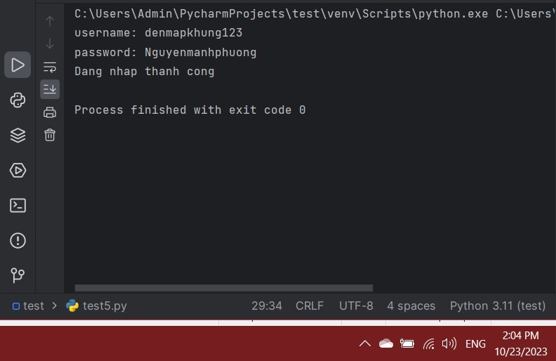
 |  |  | import time from selenium import webdriver from selenium.webdriver import Keys from selenium.webdriver.chrome.service import Service as ChromeService from webdriver_manager.chrome import ChromeDriverManager from selenium.webdriver.common.by import By from selenium.webdriver.support.ui import Select from selenium.common.exceptions import NoSuchElementException import csv driver = webdriver.Chrome(service=ChromeService(ChromeDriverManager().install())) driver.get("https://wordpress.com/log-in/") time.sleep(2) try: username = driver.find_element(By.NAME,'usernameOrEmail') username.send_keys("denmapkhung123") driver.find_element(By.CLASS_NAME,'form-button').click() driver.implicitly_wait(2) password = driver.find_element(By.NAME,'password') password.send_keys("Nguyenmanhphuong") driver.implicitly_wait(2) password.send_keys(Keys.ENTER) driver.implicitly_wait(2) print('dang nhap thanh cong') except Exception as ex: print(ex) print("Dang nhap khong thanh cong") driver.close() driver.quit()
TC2 | Đăng nhập | Xây dựng web tin tức. Xây dựng code automation Selenium Webdriver Test bằng python. Truy cập URL: "https://2051052105phuong.wordpress.com/" | b1: Mở f12 của trang web tin tức b2: Phân tích các elements của trang để rồi lấy các elements đó xây dựng code Selenium bằng Python. b3: Xây dựng thông tin tài khoản, mật khẩu đúng lần lượt là: "denmapkhung133,Nguyenmanhphuong". b3: Run đoạn code Selenium vừa xây dựng. | Đăng không thành công | Đăng không thành công | Pass | 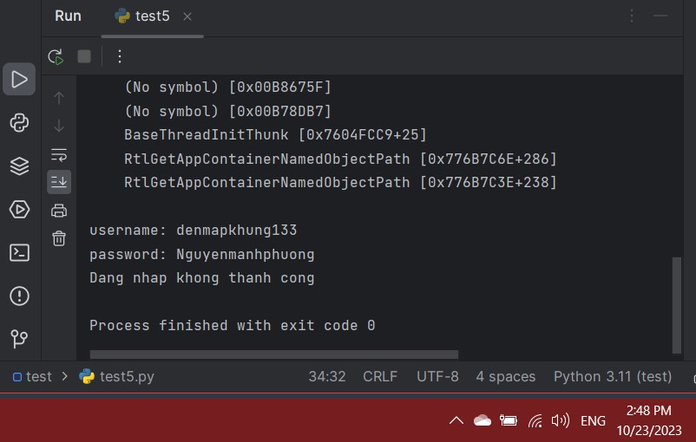
 |  |  | import time from selenium import webdriver from selenium.webdriver import Keys from selenium.webdriver.chrome.service import Service as ChromeService from webdriver_manager.chrome import ChromeDriverManager from selenium.webdriver.common.by import By from selenium.webdriver.support.ui import Select from selenium.common.exceptions import NoSuchElementException import csv driver = webdriver.Chrome(service=ChromeService(ChromeDriverManager().install())) driver.get("https://wordpress.com/log-in/") time.sleep(2) try: username = driver.find_element(By.NAME,'usernameOrEmail') username.send_keys("denmapkhung133") driver.find_element(By.CLASS_NAME,'form-button').click() driver.implicitly_wait(2) password = driver.find_element(By.NAME,'password') password.send_keys("Nguyenmanhphuong") driver.implicitly_wait(2) password.send_keys(Keys.ENTER) driver.implicitly_wait(2) print('dang nhap thanh cong') except Exception as ex: print(ex) print("Dang nhap khong thanh cong") driver.close() driver.quit()
TC3 | Tìm kiếm thông tin | Xây dựng web tin tức. Xây dựng code automation Selenium Webdriver Test bằng python. Truy cập URL: "https://2051052105phuong.wordpress.com/" | b1: Mở f12 của trang web tin tức b2: Phân tích các elements của trang để rồi lấy các elements đó xây dựng code Selenium bằng Python. b3: Xây dựng kịch bản nhập vào một từ khóa bất kì để tìm kiếm thông tin bài báo dựa trên từ khóa đó. Từ khóa cần nhập: "bao" nghĩa là bão. b3: Run đoạn code Selenium vừa xây dựng. | Đưa ra tất cả bài báo có thông tin liên quan đến từ khóa "bao" | Đưa ra tất cả bài báo có thông tin liên quan đến từ khóa "bao" | Pass | 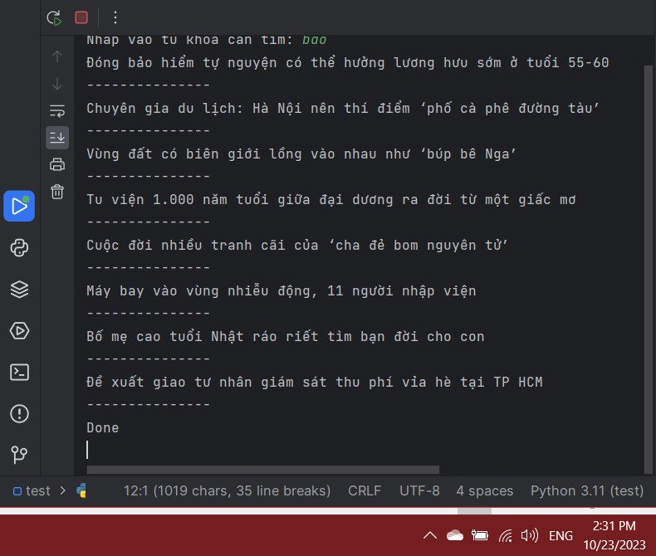
 |  |  | import time from selenium import webdriver from selenium.webdriver.chrome.service import Service as ChromeService from webdriver_manager.chrome import ChromeDriverManager from selenium.webdriver.common.by import By from selenium.webdriver import Keys from selenium.common.exceptions import NoSuchElementException driver = webdriver.Chrome(service=ChromeService(ChromeDriverManager().install())) driver.get("https://2051052105phuong.wordpress.com/") time.sleep(2) str = input("Nhap vao tu khoa can tim: ") inp = driver.find_element(By.NAME,'s') inp.send_keys(str) inp.submit() results = driver.find_elements(By.CSS_SELECTOR,'article.post') driver.implicitly_wait(5) driver.execute_script("window.scrollBy(0, 2000);") for item in results: try: content = item.find_element(By.CSS_SELECTOR,'h2.entry-title>a').text print(content) print('---------------') except NoSuchElementException: print('loi') time.sleep(5) driver.close() driver.quit() print("Done")
TC4 | Lấy ra Title và Link của từng bài báo trong mục tin tức | Xây dựng web tin tức. Xây dựng code automation Selenium Webdriver Test bằng python. Truy cập URL: "https://2051052105phuong.wordpress.com/" | b1: Mở f12 của trang web tin tức b2: Phân tích các elements của trang để rồi lấy các elements đó xây dựng code Selenium bằng Python. b3: Xây dựng kịch bản cho tự động truy cập vào trang chủ xong rồi click đến trang mục tin tức. Sau đó thực hiện lấy toàn bộ link và title của tất cả tin tức thuộc trang mục tin tức. b3: Run đoạn code Selenium vừa xây dựng. | Hiển thị tất cả link và title của trang mục tin tức. | Hiển thị tất cả link và title của trang mục tin tức. | Pass | 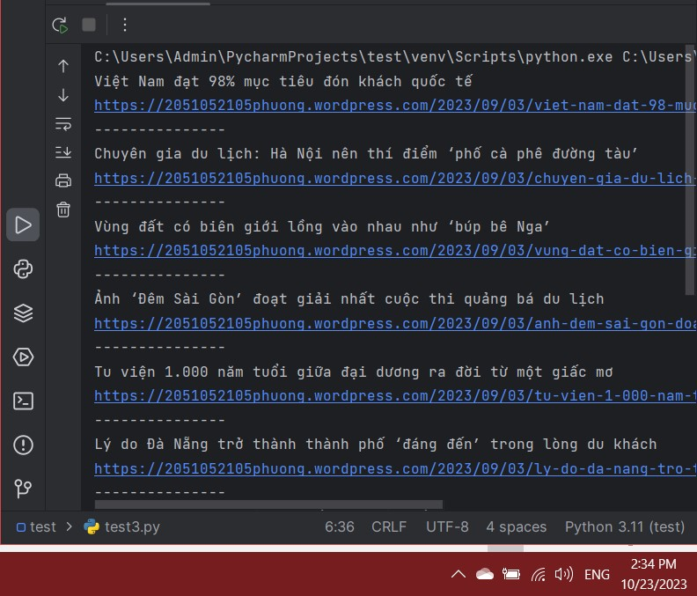
 |  |  | import time from selenium import webdriver from selenium.webdriver.chrome.service import Service as ChromeService from webdriver_manager.chrome import ChromeDriverManager from selenium.webdriver.common.by import By from selenium.webdriver import Keys from selenium.common.exceptions import NoSuchElementException driver = webdriver.Chrome(service=ChromeService(ChromeDriverManager().install())) driver.get("https://2051052105phuong.wordpress.com/") time.sleep(2) driver.find_element(By.XPATH, '//*[@id="menu-item-30"]/a').click() time.sleep(2) results = driver.find_elements(By.CSS_SELECTOR, 'article.post') for item in results: title = item.find_element(By.CSS_SELECTOR, 'h2.entry-title>a').text link = item.find_element(By.TAG_NAME, 'a').get_attribute('href') print(title) print(link) print('---------------') driver.close() driver.quit() print("Done")
TC5 | Lấy ra thông tin của một tin tức bao gồm tên tác giả, title và nội dung cơ bản. | Xây dựng web tin tức. Xây dựng code automation Selenium Webdriver Test bằng python. Truy cập URL: "https://2051052105phuong.wordpress.com/" | b1: Mở f12 của trang web tin tức b2: Phân tích các elements của trang để rồi lấy các elements đó xây dựng code Selenium bằng Python. b3: Xây dựng kịch bản cho tự động truy cập vào trang chủ xong rồi click đến một trang tin tức bất kì. Sau đó thực hiện lấy về tên tác giả, title và nội dung cơ bản. b3: Run đoạn code Selenium vừa xây dựng. | Hiển thị tên tác giả, title và nội dung cơ bản. | Hiển thị tên tác giả, title và nội dung cơ bản. | Pass | 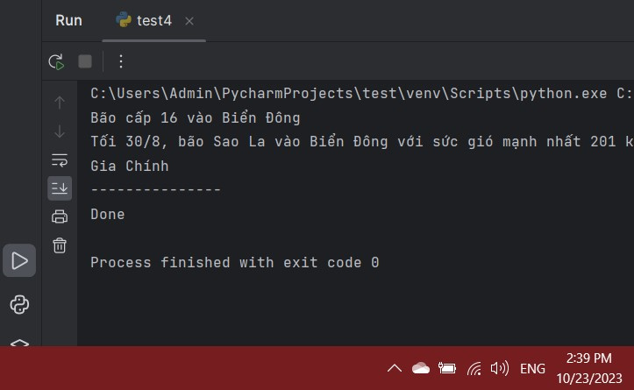
 |  |  | import time from selenium import webdriver from selenium.webdriver.chrome.service import Service as ChromeService from webdriver_manager.chrome import ChromeDriverManager from selenium.webdriver.common.by import By from selenium.webdriver import Keys from selenium.common.exceptions import NoSuchElementException driver = webdriver.Chrome(service=ChromeService(ChromeDriverManager().install())) driver.get("https://2051052105phuong.wordpress.com/") time.sleep(2) driver.find_element(By.XPATH, '//*[@id="menu-item-139"]/a').click() time.sleep(2) driver.find_element(By.XPATH, '//*[@id="post-129"]/div/div/div/div/div/div[1]/div[1]/div/div/div/div/h6/strong/a').click() time.sleep(2) results = driver.find_elements(By.CSS_SELECTOR, 'article.post') for item in results: title = item.find_element(By.CSS_SELECTOR, 'h2.wp-block-heading').text content = item.find_element(By.TAG_NAME, 'p').text author = item.find_element(By.CSS_SELECTOR, 'p.has-text-align-right').text print(title) print(content) print(author) print('---------------') driver.close() driver.quit() print("Done")

TC6 | Thực hiện bình luận và sau đó chia sẻ | Xây dựng web tin tức. Xây dựng code automation Selenium Webdriver Test bằng python. Truy cập URL: "https://2051052105phuong.wordpress.com/" | b1: Mở f12 của trang web tin tức b2: Phân tích các elements của trang để rồi lấy các elements đó xây dựng code Selenium bằng Python. b3: Xây dựng kịch bản cho tự động truy cập vào trang chủ xong rồi nhập vào ô tìm kiếm "bảo hiểm". Rồi chọn tin tức đầu tiên. rồi thực hiện bình luận: "bài báo rất bổ ích" b3: Run đoạn code Selenium vừa xây dựng. | Bình luận thành công. | Bình luận thành công. | Pass | 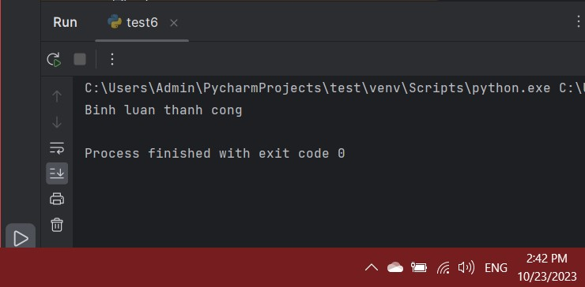
 |  |  | import time from selenium import webdriver from selenium.webdriver.chrome.service import Service as ChromeService from webdriver_manager.chrome import ChromeDriverManager from selenium.webdriver.common.by import By from selenium.webdriver import Keys from selenium.common.exceptions import NoSuchElementException driver = webdriver.Chrome(service=ChromeService(ChromeDriverManager().install())) driver.get("https://2051052105phuong.wordpress.com/") time.sleep(2) driver.execute_script("window.scrollBy(0, 250);") time.sleep(2) driver.find_element(By.CLASS_NAME,'wp-block-search__input').click() time.sleep(2) (driver.find_element(By.CLASS_NAME,'wp-block-search__input').send_keys("bảo hiểm")) time.sleep(2) driver.find_element(By.CLASS_NAME,'wp-block-search__button').click() time.sleep(2) driver.execute_script("window.scrollBy(0, 250);") time.sleep(2) driver.find_element(By.XPATH,'//*[@id="post-157"]/a/img').click() time.sleep(2) driver.execute_script("window.scrollBy(0, 5200);") time.sleep(2) driver.find_element(By.XPATH,'//*[@id="comment"]').click() time.sleep(1) (driver.find_element(By.XPATH,'//*[@id="comment"]')).send_keys("Bài báo rất bổ ích!") time.sleep(2) driver.execute_script("window.scrollBy(0, 200);") time.sleep(2) driver.find_element(By.XPATH,'//*[@id="comment-form__verbum"]/div[2]/div/div/div/div[3]/div/div/label[1]/input').click() (driver.find_element(By.XPATH,'//*[@id="comment-form__verbum"]/div[2]/div/div/div/div[3]/div/div/label[1]/input')).send_keys("denmapkhung123@gmail.com") driver.find_element(By.XPATH,'//*[@id="comment-form__verbum"]/div[2]/div/div/div/div[3]/div/div/label[2]/input').click() (driver.find_element(By.XPATH,'//*[@id="comment-form__verbum"]/div[2]/div/div/div/div[3]/div/div/label[2]/input')).send_keys("Phuong") time.sleep(2) driver.find_element(By.XPATH,'//*[@id="comment-submit"]').click() time.sleep(5) driver.close() driver.quit() print("Binh luan thanh cong")

Postman
Test case | Test chức năng | Tiền điều kiện | Các bước thực hiện | Kết quả mong đợi | Kết quả thực tế | Kết quả test | Hình ảnh minh chứng

GET
TC1 | GET LIST USERS | URL = "https://reqres.in/api/users?page=2" Response = "200" 1.73KB | b1: pm.test("Status code is 200", function () { pm.response.to.have.status(200); }); b2: Click "Send" | PASS - Status code is 200 | PASS - Status code is 200 | PASS | 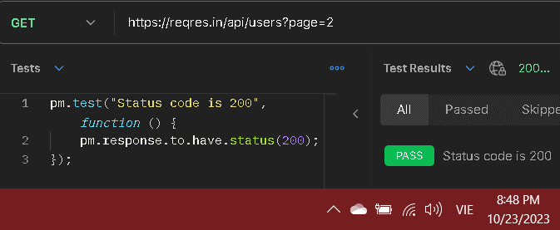
TC2 | GET LIST USERS | URL = "https://reqres.in/api/users?page=2" Response = "200" 1.73KB | b1: pm.test("Status code is 200", function () { pm.response.to.have.status(201); }); b2: Click "Send" | FAIL - Status code is 200 | FAIL - Status code is 200| AssertionError: expected response to have status code 201 but got 200 | PASS | 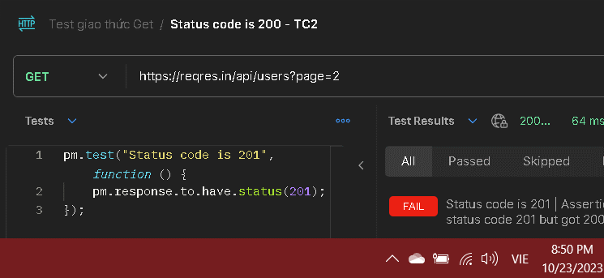
TC3 | GET LIST USERS | URL = "https://reqres.in/api/users?page=2" Response = "200" 1.73KB | b1:pm.test("Status code is 200", function () { pm.response.to.have.status(a); }); b2: Click "Send" | FAIL - Status code is 200 | FAIL - Status code is 200 | ReferenceError: a is not defined | PASS | 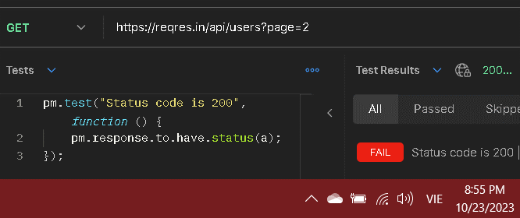
TC4 | GET LIST USERS | URL = "https://reqres.in/api/users?page=2" Response = "200" 1.73KB | b1:pm.test("Status code is 200", function () { pm.response.to.have.status(,); }); b2: Click "Send" | FAIL - Status code is 200 | There was an error in evaluating the test script: SyntaxError: Unexpected token ',' | PASS | 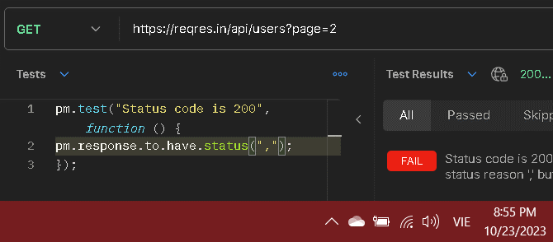
TC5 | GET LIST USERS | URL = "https://reqres.in/api/users?page=2" Response = "200" 47ms 1.73KB | b1:pm.test("Status code is 200", function () { pm.response.to.have.status(); }); b2: Click "Send" | FAIL - Status code is 200 | Status code is 200 | AssertionError: expected response to have status reason undefined but got 'OK' | PASS | 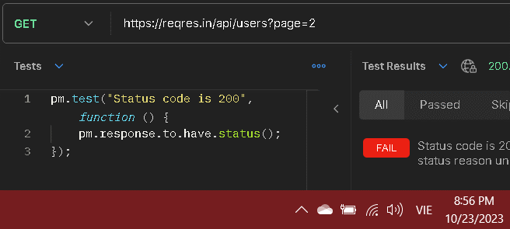
TC6 | GET LIST USERS | URL = "https://reqres.in/api/users?page=2" Response = "200" 1.73KB | b1: pm.test("Response time is less than 200ms", function () { pm.expect(pm.response.responseTime).to.be.below(200); }); b2: Click "Send" | PASS - Response time is less than 200ms | PASS - Response time is less than 200ms | PASS | 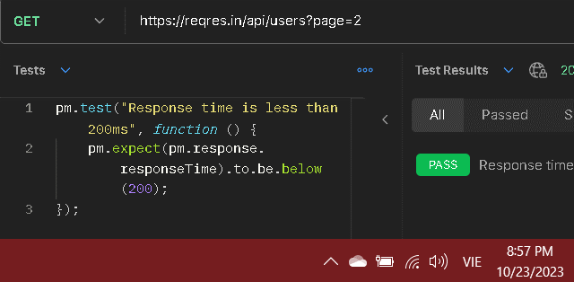
TC7 | GET LIST USERS | URL = "https://reqres.in/api/users?page=2" Response = "200" 1.73KB | b1: pm.test("Response time is less than 80ms", function () { pm.expect(pm.response.responseTime).to.be.below(80); }); b2: Click "Send" 10 lần để kiểm tra | PASS - Response time is less than 80ms - 10 lần | PASS - Response time is less than 80ms - 10 lần | PASS | 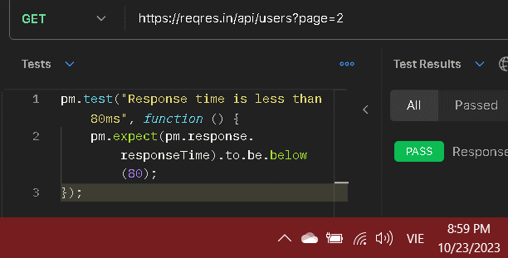
TC8 | GET LIST USERS | URL = "https://reqres.in/api/users?page=2" Response = "200" 1.73KB | b1: pm.test("Response time is less than 60ms", function () { pm.expect(pm.response.responseTime).to.be.below(60); }); b2: Click "Send" 10 lần để kiểm tra | PASS - Response time is less than 60ms | PASS - Response time is less than 60ms – 6 lần FAIL - Response time is less than 60ms | AssertionError: expected 66 to be below 60 – 4 lần | FAIL | 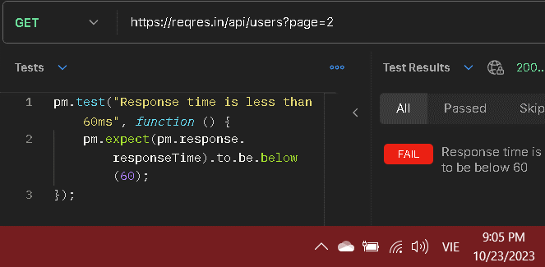 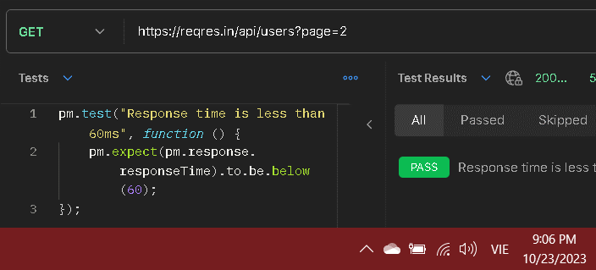

TC9 | GET LIST USERS | URL = "https://reqres.in/api/users?page=2" Response = "200" 1.73KB | b1: pm.test("Response time is less than 50ms", function () { pm.expect(pm.response.responseTime).to.be.below(50); }); b2: Click "Send" 10 lần để kiểm tra | PASS - Response time is less than 50ms | FAIL - Response time is less than 50ms | AssertionError: expected 56 to be below 50 | FAIL | 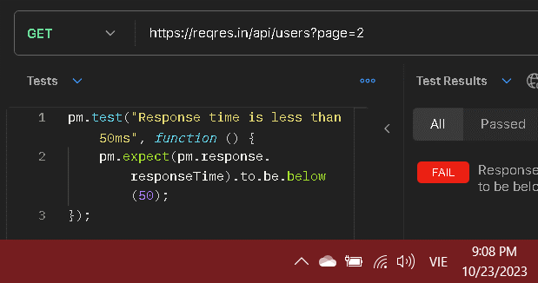
TC10 | GET LIST USERS | URL = "https://reqres.in/api/users?page=2" Response = "200" 1.73KB | b1: pm.test("Content-Type is present", function () { pm.response.to.have.header("Content-Type"); });; b2: Click "Send" | PASS - Content-Type is present | PASS - Content-Type is present | PASS | 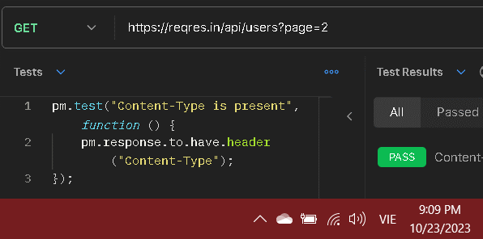
TC11 | GET LIST USERS | URL = "https://reqres.in/api/users?page=2" Response = "200" 1.73KB | b1: pm.test("Content-Type is present", function () { pm.response.to.have.header(); });; b2: Click "Send" | FAIL - Content-Type is present | FAIL - Content-Type is present | AssertionError: expected response to have header with key 'undefined' | PASS | 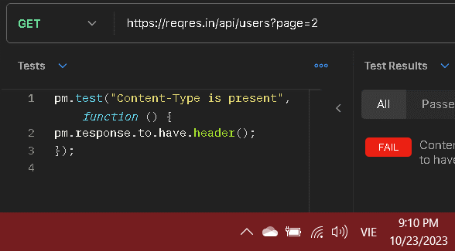
TC12 | GET LIST USERS | URL = "https://reqres.in/api/users?page=2" Response = "200" 1.73KB | b1: pm.test("Content-Type is present", function () { pm.response.to.have.header( "@"); });; b2: Click "Send" | FAIL - Content-Type is present | There was an error in evaluating the test script: SyntaxError: Invalid or unexpected token | PASS | 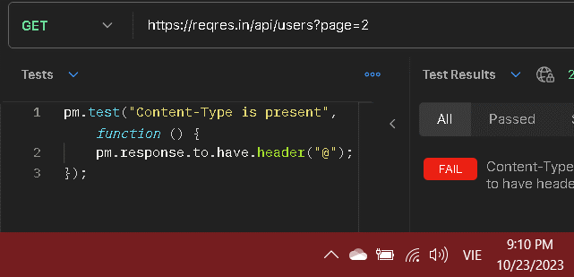
POST
TC1 | CREATE USERS | URL = https://reqres.in/api/users Response = "201" 711B | b1: pm.test("Status code is 201", function () { pm.response.to.have.status(201); }); b2: Click "Send" | PASS - Status code is 201 | PASS - Status code is 201 | PASS
TC2 | CREATE USERS | URL = https://reqres.in/api/users Response = "201" 711B | b1: pm.test("Status code is 201", function () { pm.response.to.have.status(200); }); b2: Click "Send" | FAIL - Status code is 201 | FAIL - Status code is 201| AssertionError: expected response to have status code 200 but got 201 | PASS
TC3 | CREATE USERS | URL = https://reqres.in/api/users Response = "201" 711B | b1: pm.test("Status code is 201", function () { pm.response.to.have.status(a); }); b2: Click "Send" | FAIL - Status code is 201 | FAIL - Status code is 201 | ReferenceError: a is not defined | PASS
TC4 | CREATE USERS | URL = https://reqres.in/api/users Response = "201" 711B | b1: pm.test("Status code is 201", function () { pm.response.to.have.status(,); }); b2: Click "Send" | FAIL - Status code is 201 | There was an error in evaluating the test script: SyntaxError: Unexpected token ',' | PASS
TC5 | GET LIST USERS | URL = https://reqres.in/api/users Response = "201" 711B | b1: pm.test("Status code is 201", function () { pm.response.to.have.status(); }); b2: Click "Send" | FAIL - Status code is 201 | Status code is 201 | AssertionError: expected response to have status reason undefined but got 'OK' | PASS
TC6 | CREATE USERS | URL = https://reqres.in/api/users Response = "201" 711B | b1: pm.test("Status code is 201", function () { pm.response.to.have.status(201); }); b2: Truyền URL không tồn tại cho GET b3: Click "Send" | FAIL - Status code is 201 | PASS - Status code is 200 | FAIL
TC7 | CREATE USERS | URL = https://reqres.in/api/users Response = "201" 711B | b1: pm.test("Response time is less than 200ms", function () { pm.expect(pm.response.responseTime).to.be.below(200); }); b2: Click "Send" | FAIL - Response time is less than 200ms - 10 lần | FAIL - Response time is less than 200ms | AssertionError: expected 393 to be below 200 | PASS
TC8 | CREATE USERS | URL = https://reqres.in/api/users Response = "201" 711B | b1: pm.test("Response time is less than 300ms", function () { pm.expect(pm.response.responseTime).to.be.below(300); }); b2: Click "Send" 10 lần để kiểm tra | FAIL - Response time is less than 300ms - 10 lần | FAIL - Response time is less than 200ms | AssertionError: expected 403 to be below 300 | PASS
TC9 | CREATE USERS | URL = https://reqres.in/api/users Response = "201" 711B | b1: pm.test("Response time is less than 350ms", function () { pm.expect(pm.response.responseTime).to.be.below(350); }); b2: Click "Send" 10 lần để kiểm tra | PASS - Response time is less than 350ms - 10 lần | FAIL - Response time is less than 200ms | AssertionError: expected 403 to be below 350 | PASS
TC10 | CREATE USERS | URL = https://reqres.in/api/users Response = "201" 711B | b1: pm.test("Response time is less than 400ms", function () { pm.expect(pm.response.responseTime).to.be.below(400); }); b2: Click "Send" 10 lần để kiểm tra | PASS - Response time is less than 400ms | PASS - Response time is less than 400ms - 5 lần FAIL - Response time is less than 400ms | AssertionError: expected 413 to be below 400 - 5 lần | FAIL
TC11 | CREATE USERS | URL = https://reqres.in/api/users Response = "201" 711B | b1: pm.test("Response time is less than 420ms", function () { pm.expect(pm.response.responseTime).to.be.below(420); }); b2: Click "Send" 10 lần để kiểm tra | PASS - Response time is less than 420ms | PASS - Response time is less than 420ms - 9 lần FAIL - Response time is less than 420ms | AssertionError: expected 425 to be below 420 - 5 lần | FAIL
TC12 | CREATE USERS | URL = https://reqres.in/api/users Response = "201" 711B | b1: pm.test("Response time is less than 430ms", function () { pm.expect(pm.response.responseTime).to.be.below(430); }); b2: Click "Send" 10 lần để kiểm tra | PASS - Response time is less than 430ms | PASS - Response time is less than 430ms | PASS
TC13 | CREATE USERS | URL = https://reqres.in/api/users Response = "201" 711B | b1: pm.test("Content-Type is present", function () { pm.response.to.have.header("Content-Type"); });; b2: Click "Send" | PASS - Content-Type is present | PASS - Content-Type is present | PASS
TC14 | CREATE USERS | URL = https://reqres.in/api/users Response = "201" 711B | b1: pm.test("Content-Type is present", function () { pm.response.to.have.header(); });; b2: Click "Send" | FAIL - Content-Type is present | FAIL - Content-Type is present | AssertionError: expected response to have header with key 'undefined' | PASS
TC15 | CREATE USERS | URL = https://reqres.in/api/users Response = "201" 711B | b1: pm.test("Content-Type is present", function () { pm.response.to.have.header( "Email-Type"); });; b2: Click "Send" | FAIL - Content-Type is present | FAIL - Content-Type is present | AssertionError: expected response to have header with key 'Email-Type' | PASS
TC16 | CREATE USERS | URL = https://reqres.in/api/users Response = "201" 711B | b1: pm.test("Content-Type is present", function () { pm.response.to.have.header( 123); });; b2: Click "Send" | FAIL - Content-Type is present | FAIL - Content-Type is present | AssertionError: expected response to have header with key '123' | PASS
TC17 | CREATE USERS | URL = https://reqres.in/api/users Response = "201" 711B | b1: pm.test("Content-Type is present", function () { pm.response.to.have.header( @); });; b2: Click "Send" | FAIL - Content-Type is present | There was an error in evaluating the test script: SyntaxError: Invalid or unexpected token | PASS

